Hoja2
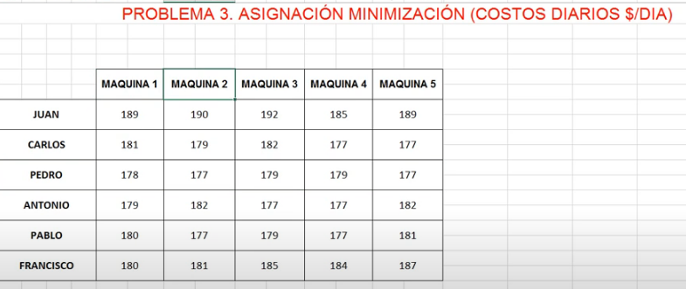

 | Xij = | trabajador "I " que utilia la maquina "j" |  |  | z= Costo / dia en $

 |  | i= juan, carlos , pedro , antonio , pablo ,francisco
 |  | j = 1,2,3,4,5

 |  | F.O. Z = 189X11 +190 x12 + 192 x13+185x14+189X15 + 181X21 +179x22 +182X23+ 177X23 +177 X25 +…...............................

 | S.a | X11+X12+X13+X14 = 1 |  |  | Trabajador | Maquina
 |  | X21+X22+X23++X24=1 |  |  | juan | sin maquina
NOTA LLENADO IGUAL SOLO VAMOS HACER PARA QUE SIMPLIFIQUE NO ESCRIBIR |  | X31+X32+X33+X34=1 |  |  | Carlos | 5
 |  | X41+X42+X43+X44=1 |  | SOLUCION | Pedro | 2
 |  |  |  |  | Antonio | 3
 |  | X11+x21+x31+x41+ =1 |  |  | Pablo | 4
 |  | X12+X22+X32+X42 = 1 |  |  | Francisco | 1
 |  | X13+X23+X33+X43 =1 | Costo Minimo por dia = 888$
 |  | X14+X24+X34+X44=1 | De los 6 trabajadores

Hoja3
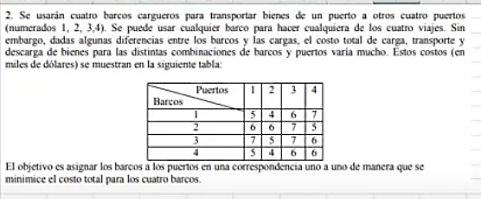

 |  |  |  | miles de dolares

Xij = | Barco " i" desembarca en el puerto "j" |  | z= tiempo el minimo

 | I = Gary , mark , jim , chet
 | j = libre , pecho , mariposa ,Dorso

 | F.O. Z = 54x11+ 54x12+51x13 + 53x14 +51x21+57x22+52x23 +52x24 + 50 x31 + 53 x32 + 54 x33 + 56 x 34 + 56x41 +54x42+ 55x43 +53x44

S.a | X11+X12+X13+X14 = 1 |  | BARCO | PUERTO
 | X21+X22+X23++X24=1 |  | 1 | 1
 | X31+X32+X33+X34=1 | SOLUCION | 2 | 4
 | X41+X42+X43+X44=1 |  | 3 | 2
 |  |  | 4 | 3
 | X11+x21+x31+x41+ =1
 | X12+X22+X32+X42 = 1 | miles de dolares
 | X13+X23+X33+X43 =1
 | X14+X24+X34+X44=1

Hoja4
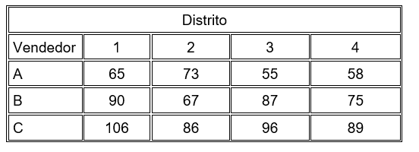

Xij = | Vendedor "I" asignado al distrito "j" |  |  |  | z= tiempo el minimo

 | i= A , B,C
 | j = 1,2,3,4

 | F.O. Z = 65X11+ 73X12+ 55X13+58X14 +90X21+67X22+87X23+75X24+106X31+86X32+96X33+89X34

S.a | X11+X12+X13+X14 = 1 |  |  |  | VENDEDOR | DISTRITO
 | X21+X22+X23++X24=1 | SOLUCION : |  |  | A | 3
 | X31+X32+X33+X34=1 |  |  |  | B | 2
 | X41+X42+X43+X44=1 |  |  |  | C | 4
 |  |  |  |  | Sin vendedor | 1
 | X11+x21+x31+x41+ =1
 | X12+X22+X32+X42 = 1 |  |  | costo minimo: 211.000 euros
 | X13+X23+X33+X43 =1
 | X14+X24+X34+X44=1 |  | La compañía debera determinar la siguiente asignacion de los transportes de lso vendedores : que el vendedor A debe ir al distrito 3 , el vendedor B al distrito B al distrito 2 y el vendedor C al distrito 4 , OBTENIENDO un costo minimmo del 211.000 euros , teniendo en cuenta que el distrito 1 no asistira ningun vendedor

